Sheet1
 |  |  | 实验分析报告

实验名称： |  |  |  |  |  |  | 耗时：

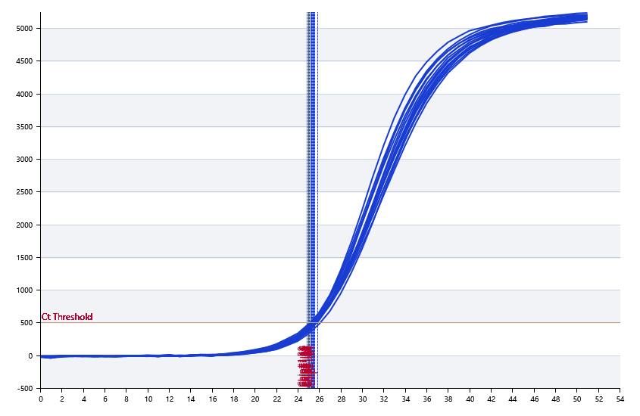

A | 1 | 2 | 3 | 4 | 5 | 6 | 7 | 8
： | 25.838079476 | 25.466438758 | 25.517285734 | 25.272992062
： | 0 | 0 | 0 | 0
： | 0 | 0 | 0 | 0
： | 0 | 0 | 0 | 0

B | 1 | 2 | 3 | 4 | 5 | 6 | 7 | 8
： | 25.319260189 | 24.994218399 | 25.494501869 | 24.953331428
： | 0 | 0 | 0 | 0
： | 0 | 0 | 0 | 0
： | 0 | 0 | 0 | 0

 |  |  |  |  |  | 日 期：

 |  |  |  |  |  | 操 作 人：

